Sheet1
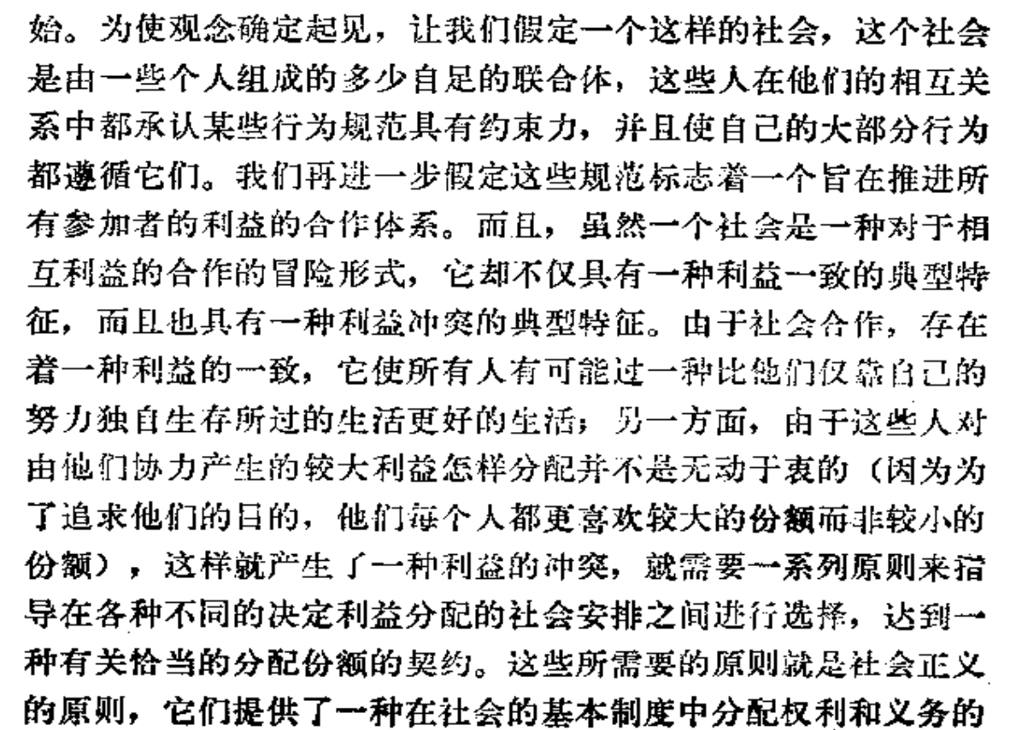
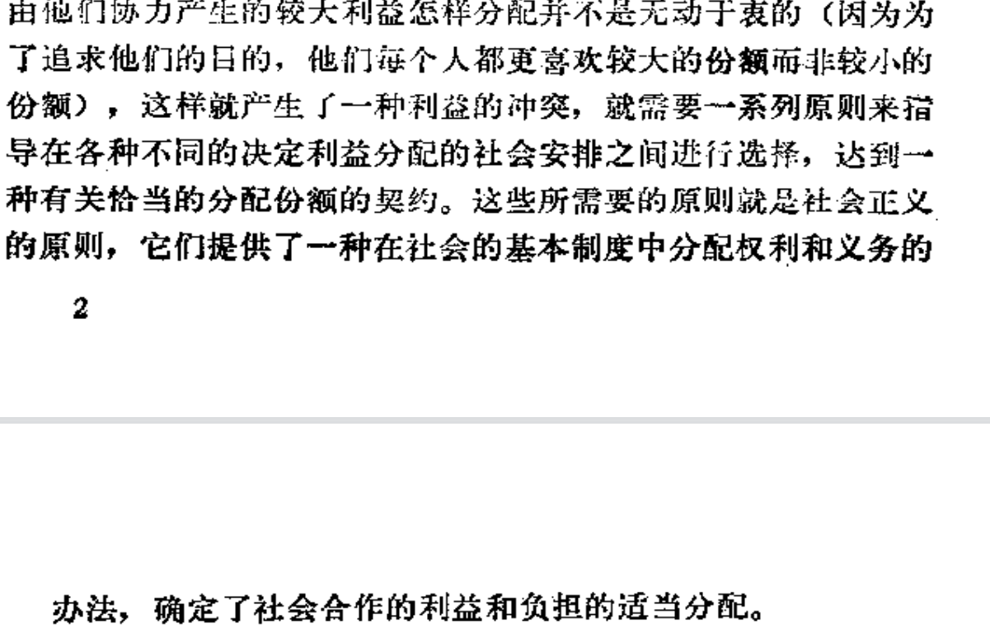
1.默许一种不正确的理论的唯一前提是尚无一种较好的理论
2.忍受一种不正义的前提是需要用它来防止更大的不正义的发生
3.what is justice?

4.正义观的特定作用是指定基本的权力和义务，决定恰当的分配份额，正义观的作用方式就必然受到效率、合作和稳定的影响。

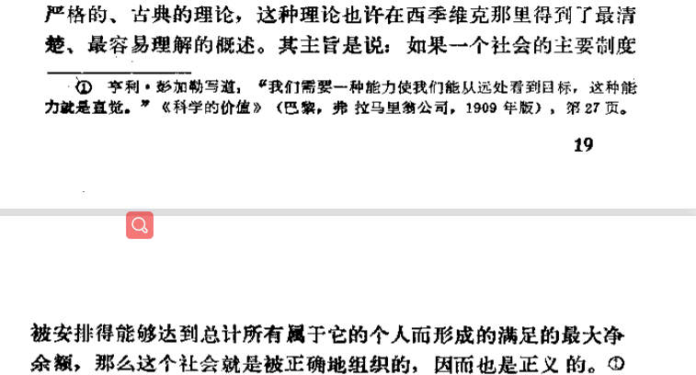
5

 | 功利主义（utilitarianism）认为人应该做出能“达到最大善”的行为，所谓最大善的计算则必须依靠此行为所涉及的每个个体之苦乐感觉的总和，其中每个个体都被视为具相同份量，且快乐与痛苦是能够换算的，痛苦仅是“负的快乐”。不同于一般的伦理学说，功利主义不考虑一个人行为的动机与手段，仅考虑一个行为的结果对最大快乐值的影响。能增加最大快乐值的即是善；反之即为恶。

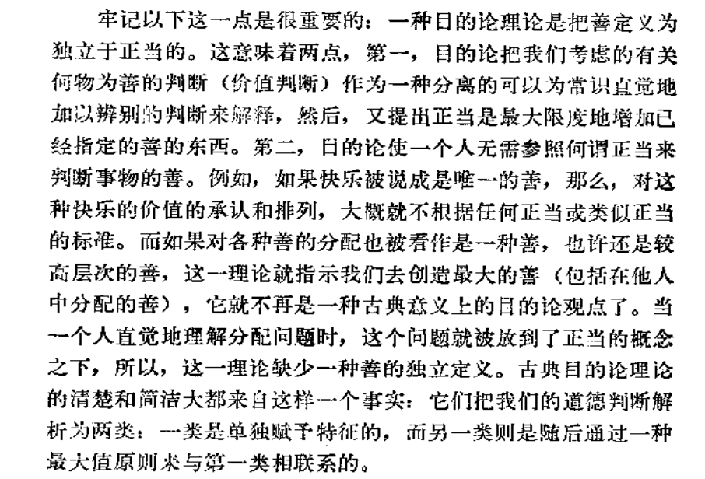

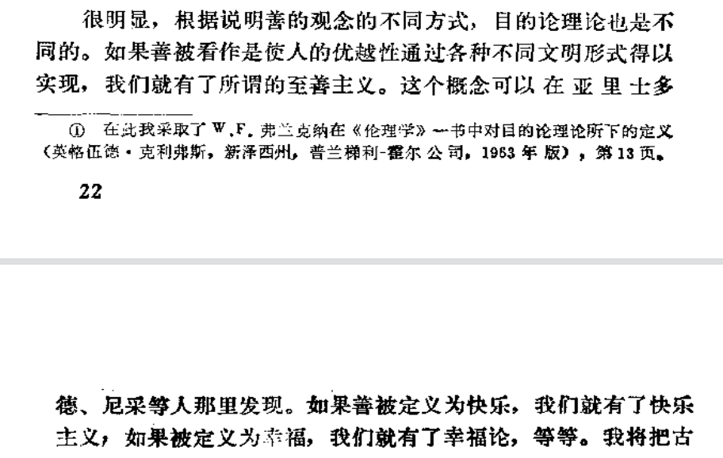

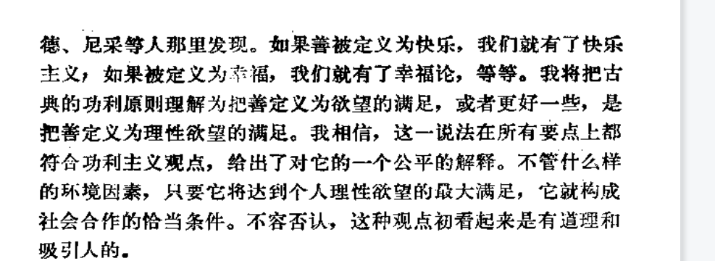

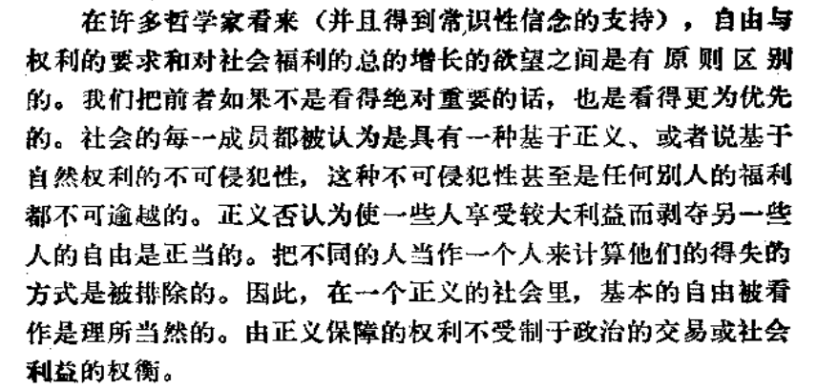

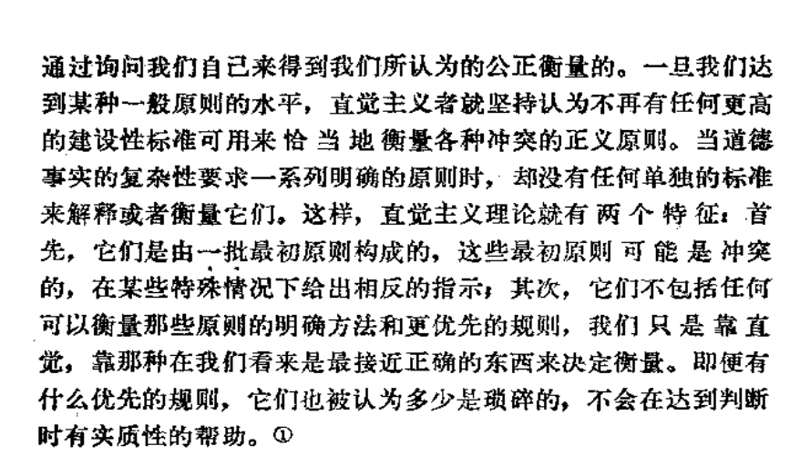
 | 直觉主义： | 1.琐碎不影响判断，可能相互矛盾，是人类最直觉的感官

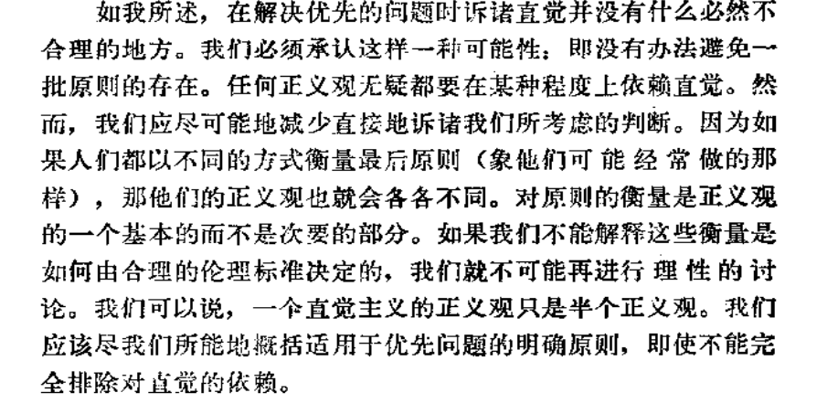
 | 衡量标准

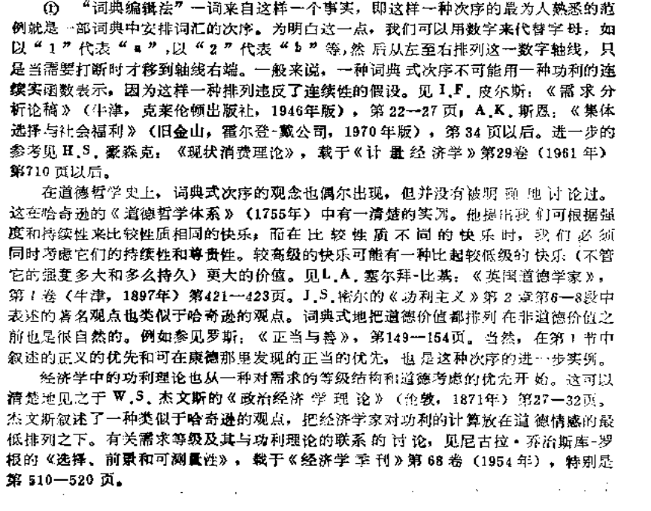
 | 词典编辑法 |  | 满足第一个之后才关注下一个，以此类推

 | 判断问题减少直觉的方式，更多的应当采用思考。

 | 苏格拉底式对话

